画面構成
メニュー

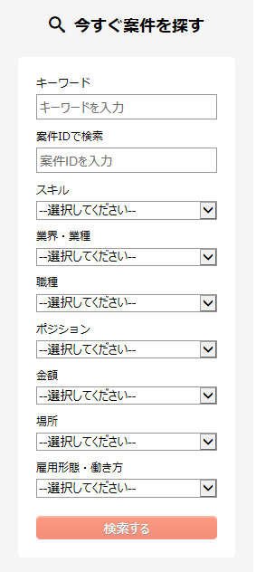

一覧検索結果画面もしくは詳細画面

